Hoja1
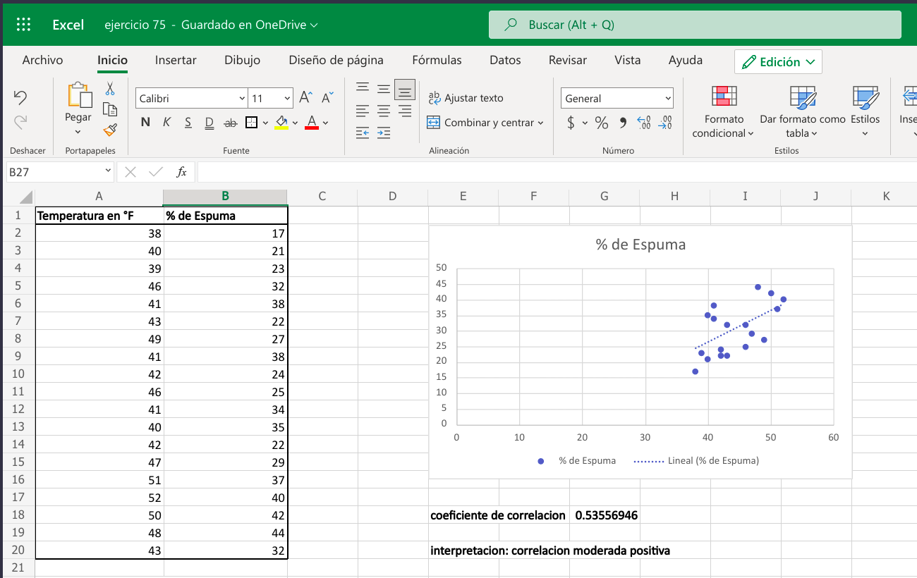
Temperatura en °F | % de Espuma
38 | 17 |  |  | Alumnos
40 | 21 |  |  | Guisell Alexandra Enamorado Argeñal
39 | 23 |  |  | Roberto Carlos castillo
46 | 32
41 | 38
43 | 22
49 | 27
41 | 38
42 | 24
46 | 25
41 | 34
40 | 35
42 | 22
47 | 29
51 | 37
52 | 40
50 | 42 | coeficiente de correlacion | 0.53556946351
48 | 44
43 | 32 | interpretacion: correlacion moderada positiva

en caso de que no pueda ver el grafico

